Requirement
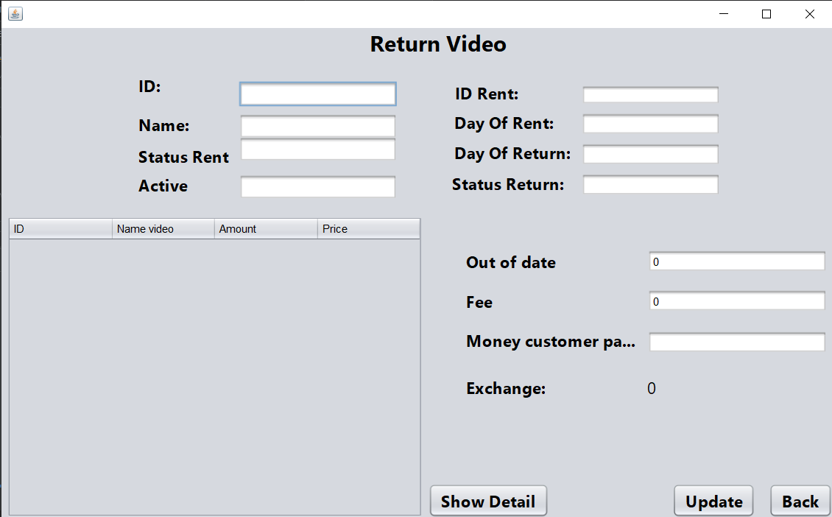
1) Yêu cầu nghiệp vụ

 | 1.1) Tổng quan yêu cầu

 |  | Thêm chức năng cho phép người dùng trả video đã mượn thông qua Clerk

 | 1.2) Màn hình và mô tả chi tiết yêu cầu

